案例
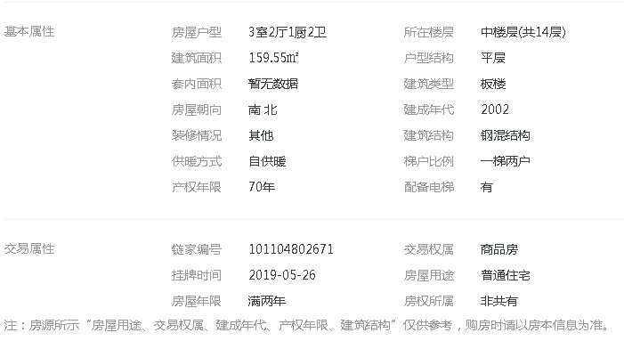

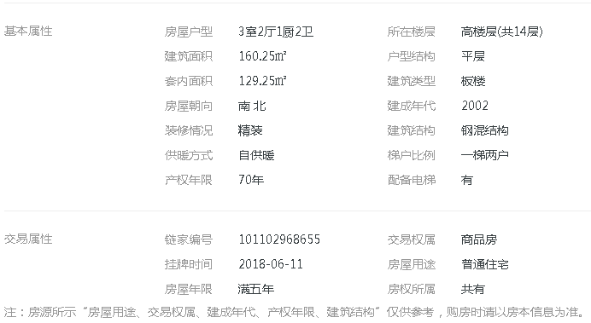

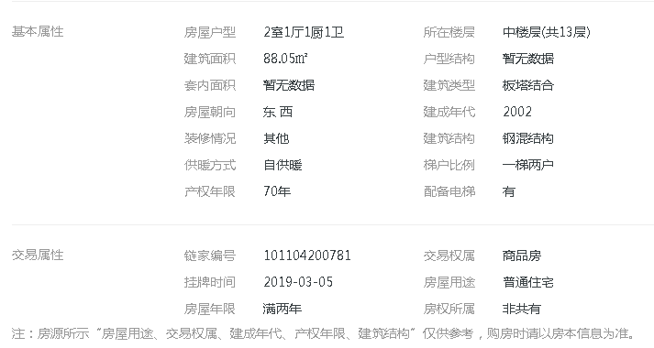

1.2.3.4.5
6.7.8.9.10
11.12.13.14

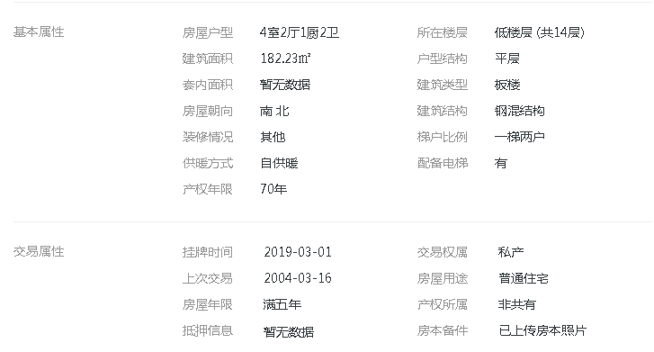

汇总
估价时点：2019年8月
委托方：北京世龙经略供应链管理有限公司 |  |  |  |  |  |  |  | 2018-06-01
金融机构：上海浦东发展银行股份有限公司北京永定路支行 |  |  |  |  |  |  |  | 2018-06-01
估价对象 | 产权证号 | 产权人 | 建筑面积（m2） | 实际用途 | 所在楼层 | 评估单价 （元/m2） | 评估总值（万元） | 单价 | 总价
海淀区德胜门西大街15号3号楼1门1001 | 京房权证海私字第025845号 | 赵敏丽 | 193.63 | 住宅 | 10 | 98913 | 1915 | 98578 | 1909
海淀区德胜门西大街15号1号楼3门701 | 京房权证海私字第0002303号 | 杜红英 | 178.24 | 住宅 | 7 | 96458 | 1719 | 95985 | 1711
海淀区德胜门西大街15号1号楼3门601 | 京房权证海私字第0002302号 | 赵敏丽 | 178.24 | 住宅 | 6 | 95640 | 1705 | 95154 | 1696
海淀区太月园8号楼2501 | 京房权证海私字第040530号 | 赵敏丽 | 153.99 | 住宅 | 25 | 76440 | 1177 | 75871 | 1168
合计 |  |  | 704.1 | —— | —— | —— | 6516 | —— | 6484

